project生成コマンド
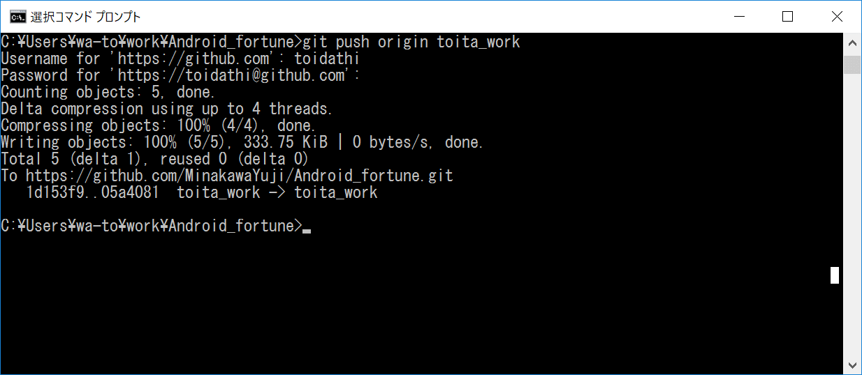
1.リモートリポジトリをローカルにクローンする。
任意のフォルダで実行 (ここではC:\Users\wa-to\worktest)
 | git clone -b develop https://github.com/MinakawaYuji/Android_fortune.git

2.ローカルにクローンしたAndroid_fortuneに移動(忘れがちなので注意)
 | cd Android_fortune

3.コマンドで現在のブランチの確認 git branch
 | ※『* develop』と表示されていればOK

4.ブランチを作成 (git branch toita_work(任意))

5.作成したブランチにチェックアウト git checkout toita_work
 | 切り替わっていることを確認
 | ローカルリポジトリ作成完了
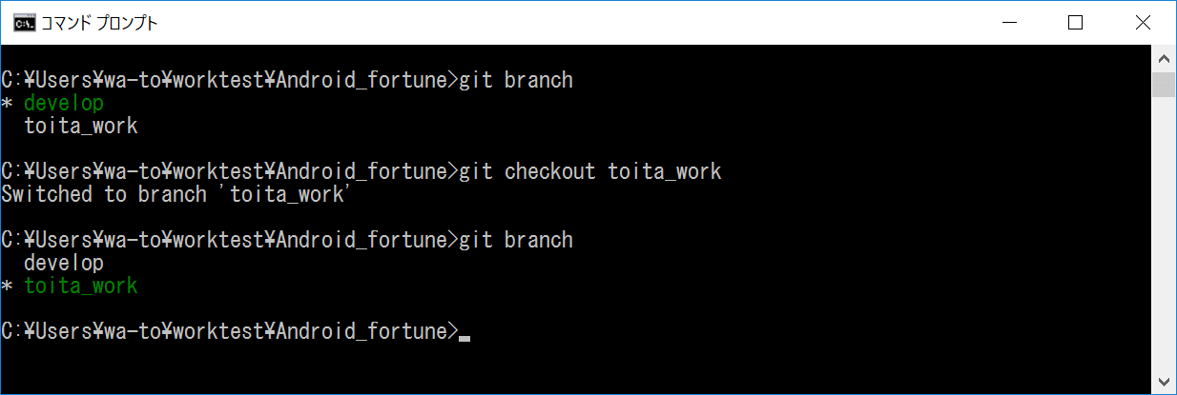
 | 」

6.ローカルリポジトリの変更をリモートリポジトリに変更を反映させる
 | 追加コミット
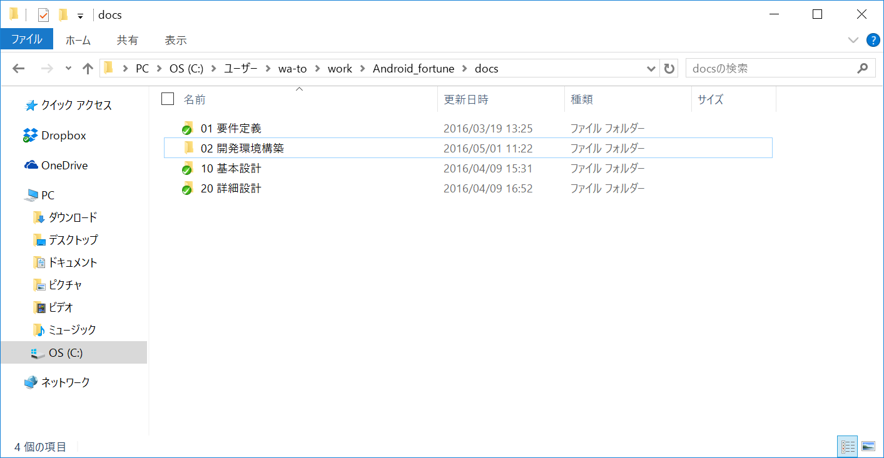

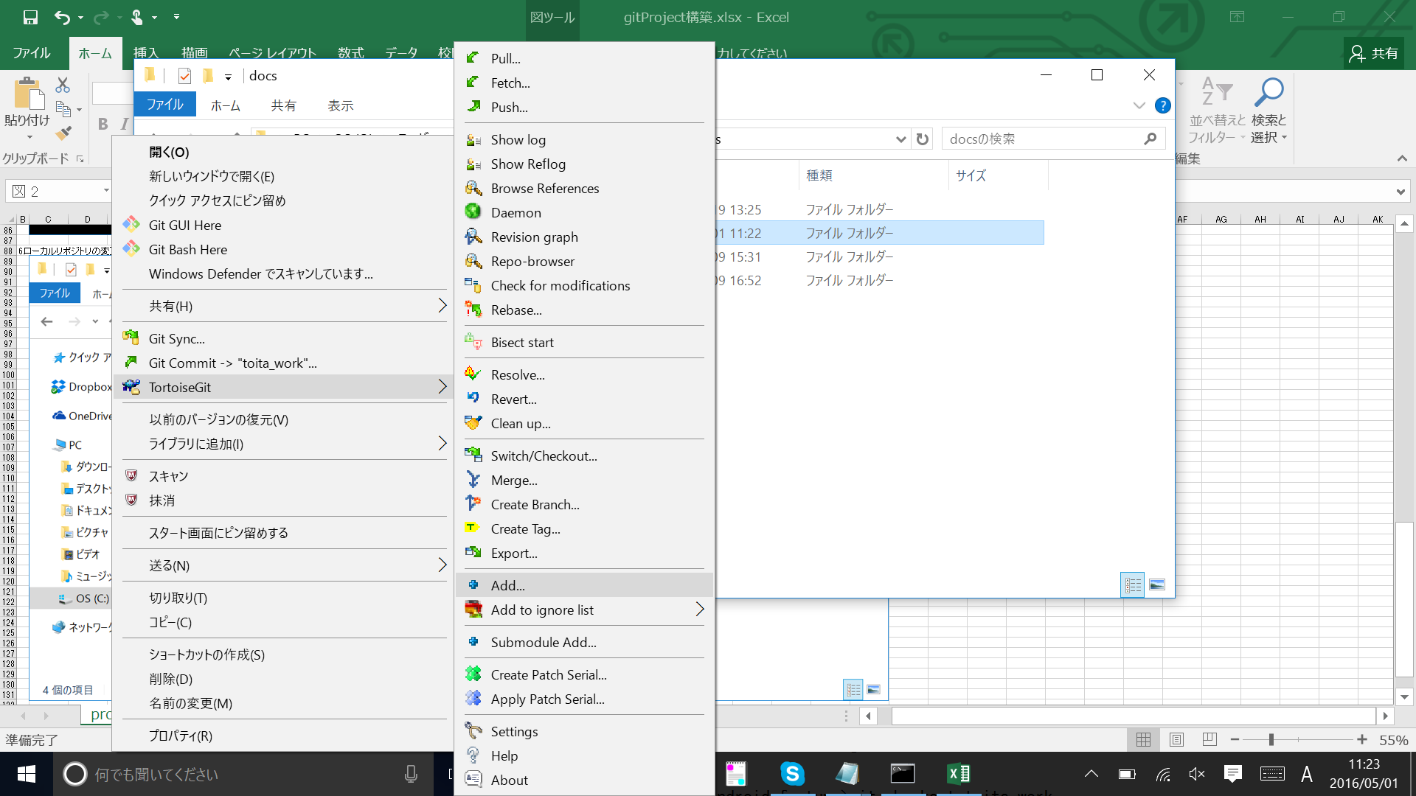

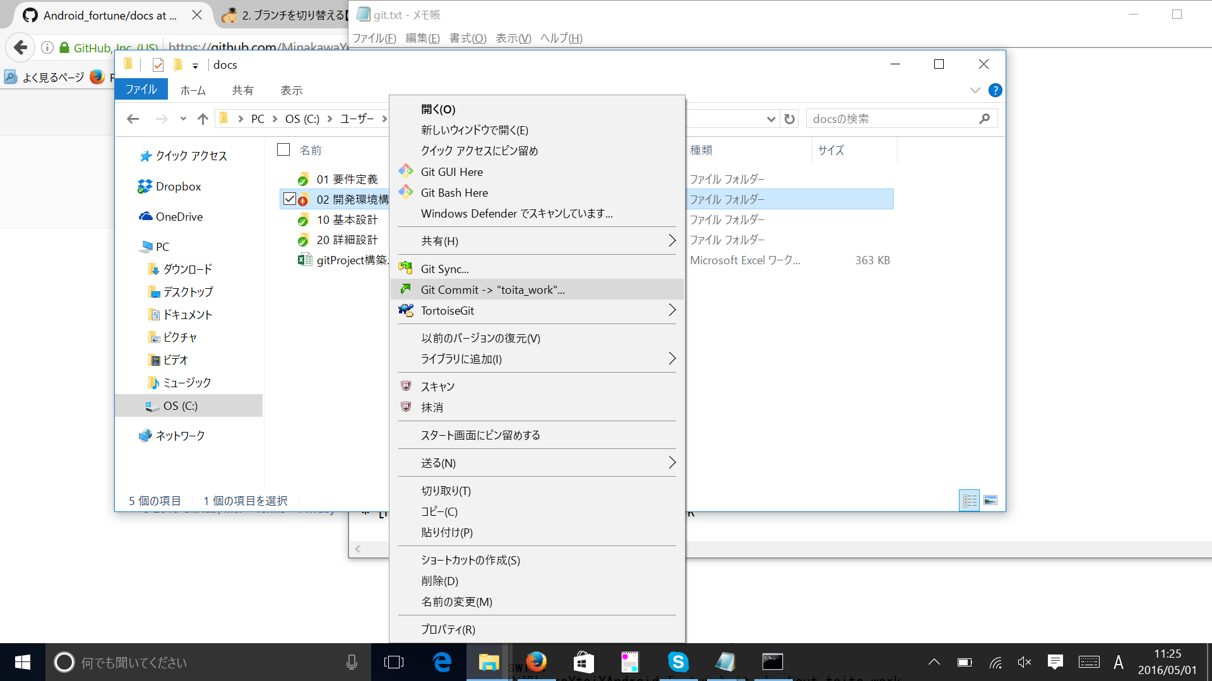

7.ローカルリポジトリの変更をリモートリポジトリに変更を反映
 | git push origin toita_work

Android Studioと連携
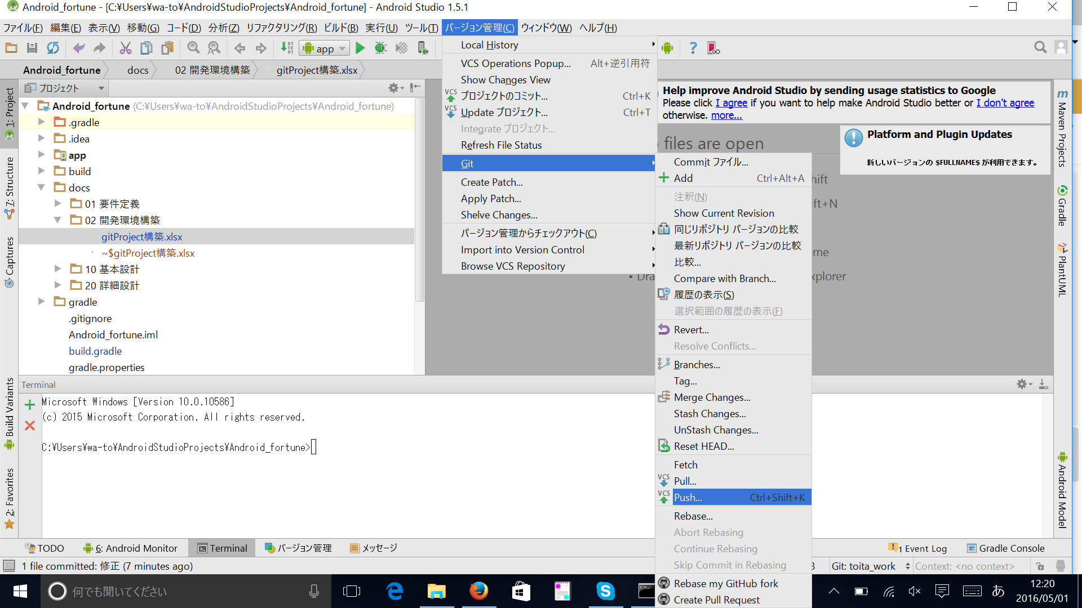
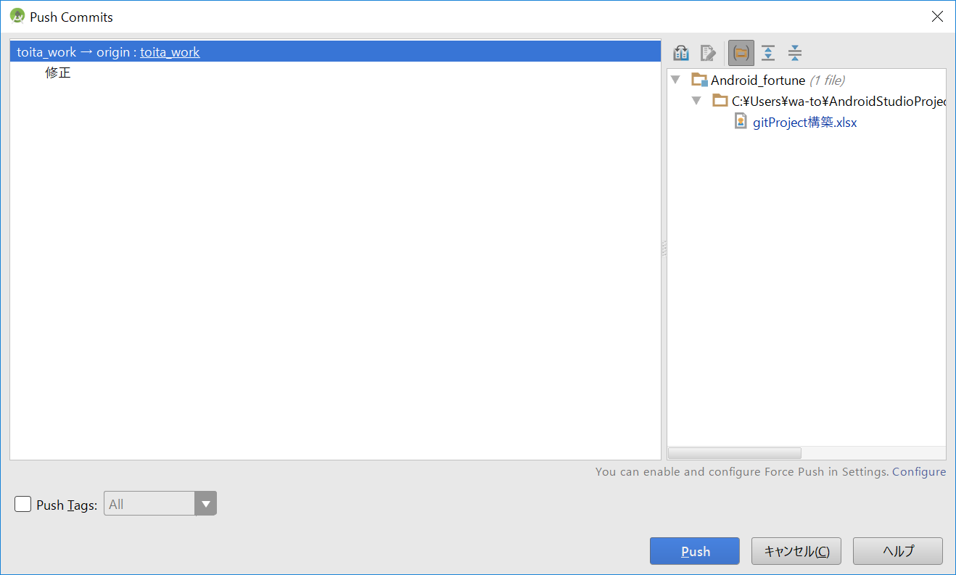
1.現在のBranchを確認
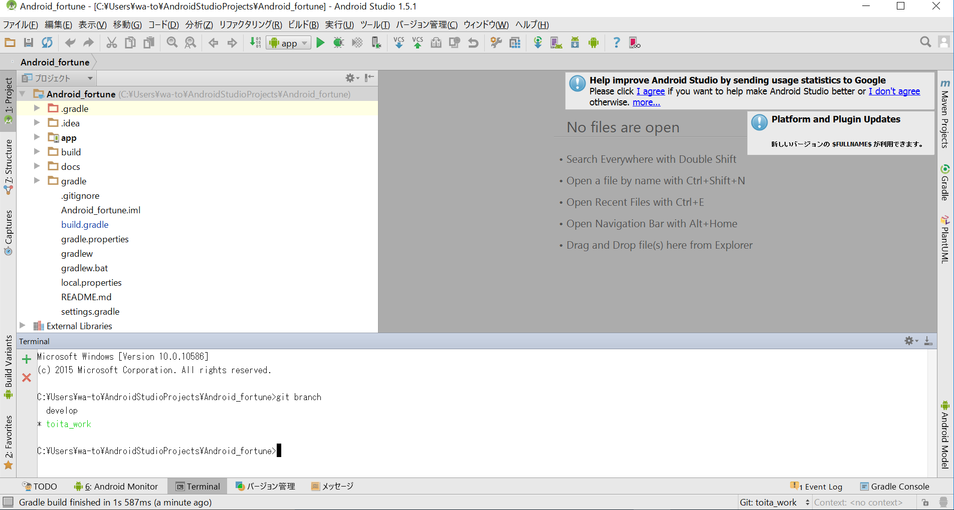

2. (1.)が異なる場合、、、表示が異なる場合があります。
 | 変更したいBranchに変更
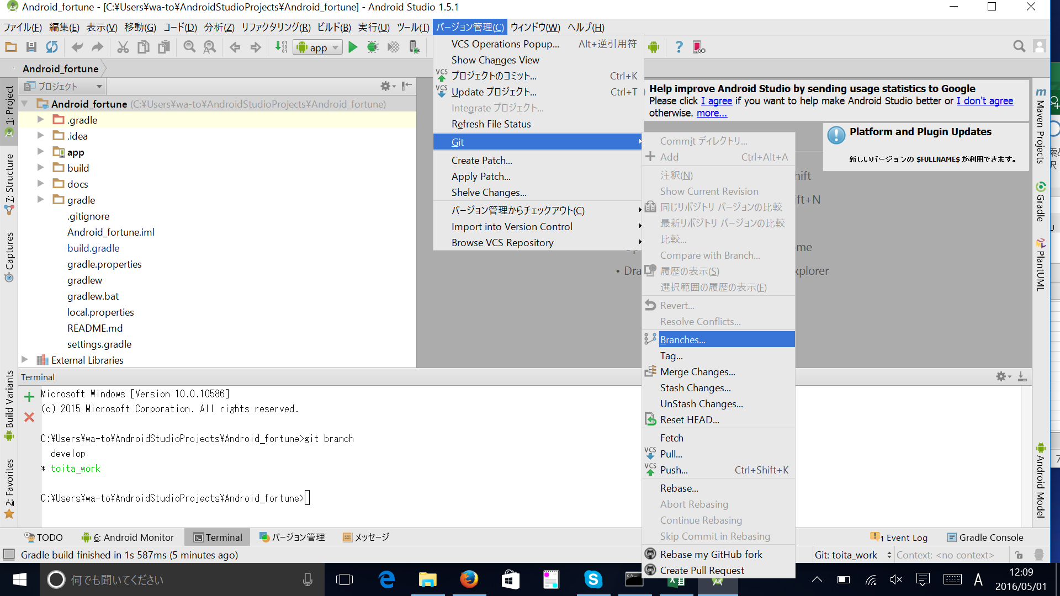

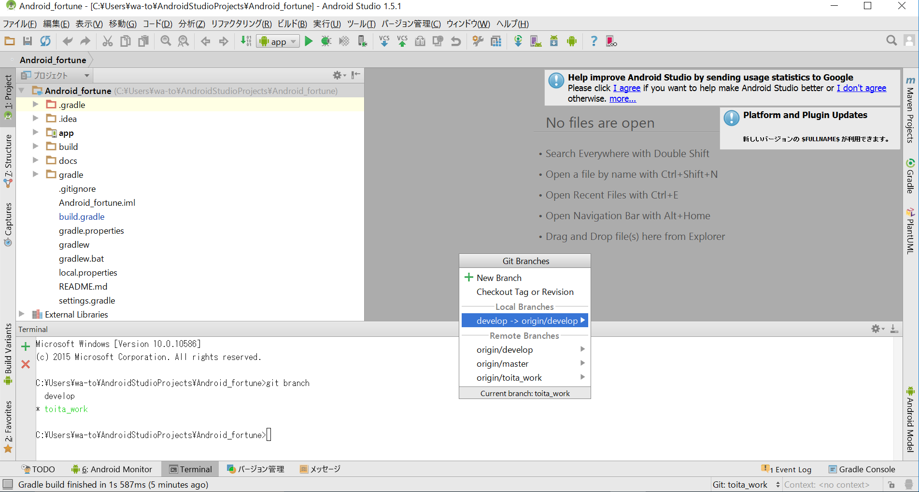

3.Android statioコミット
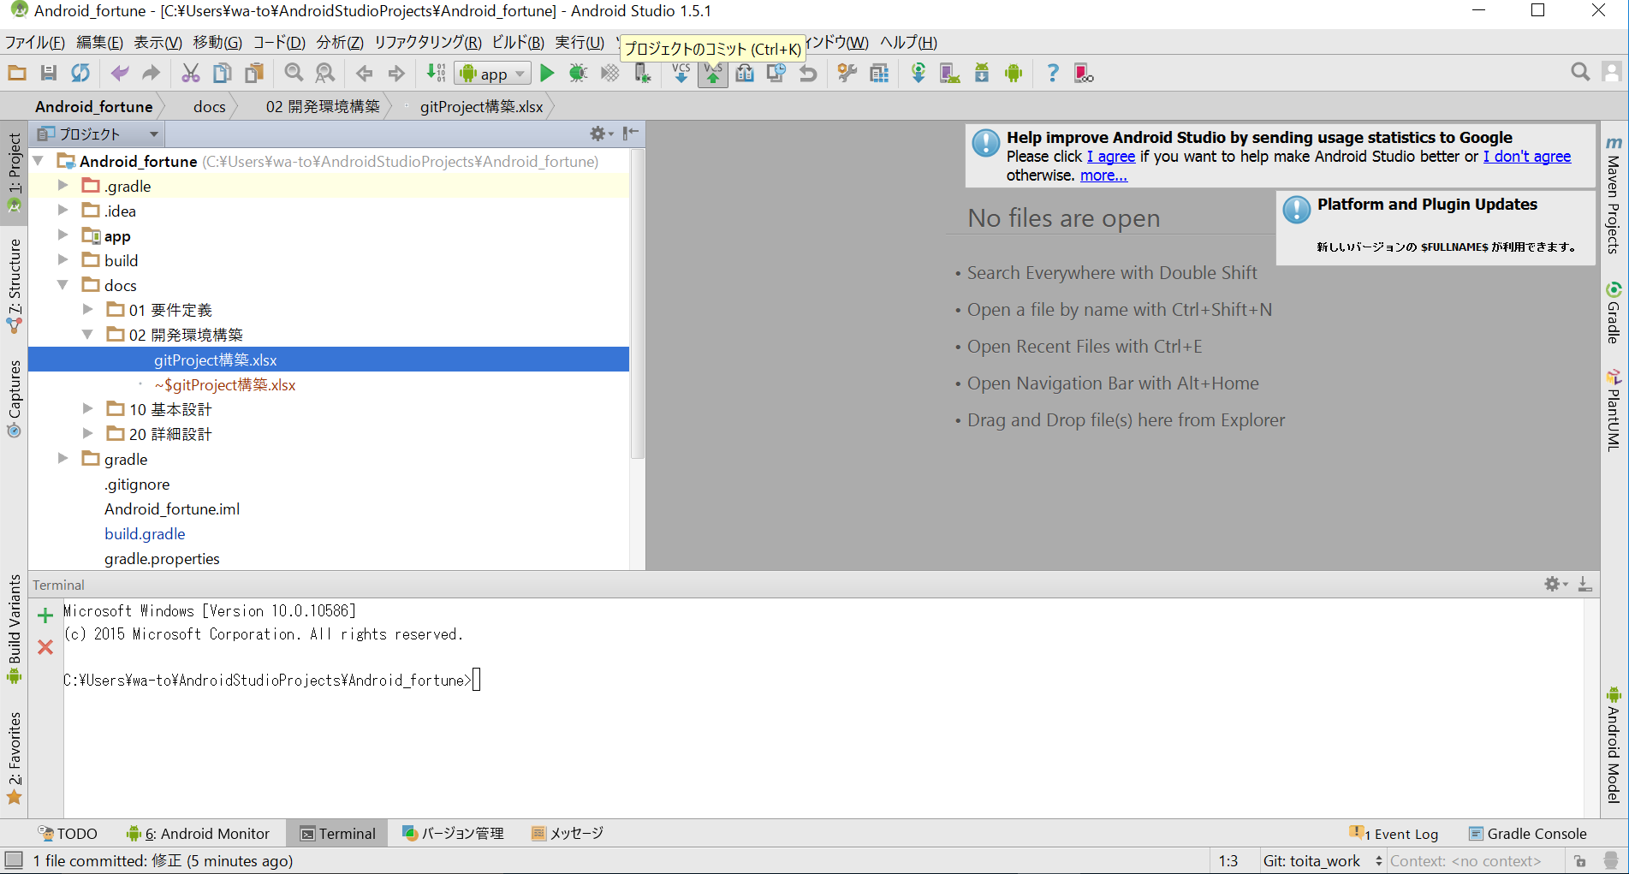

4.リモートリポジトリに反映

